Csomósodó macskaalom
 |  |  |  |  |  |  |  | KEDVELTSÉGI VIZSGÁLAT |  |  |  |  |  |  |  |  | HATÓSÁGI VIZSGÁLATOK
KEDVELTSÉGI RANGSOR | TERMÉK FOTÓ* | TERMÉK NEVE | KISZERELÉS (kg vagy liter) | TÍPUS | ÁR * (Ft/kg vagy Ft/liter) | ÖSSZETÉTEL | JELÖLÉSEN FELTÜNTETETT GYÁRTÓ/FORGALMAZÓ * | CSOMAGOLÁSON FELTÜNTETETT | CSOMAGOLÁS | SZAG | ÁLLOMÁNY | PORZÁS | CSOMÓSODÁS | SZENNYEZETTSÉG | LEVONT PONT AZ IDEGENANYAG- | ÖSSZESÍTETT | MIKROBIOLÓGIAI VIZSGÁLATOK |  |  |  |  |  | ANALITIKAI VIZSGÁLATOK
 |  |  |  |  |  |  |  | INFORMÁCIÓK |  |  |  | MINŐSÉGE |  |  | TARTALOM MIATT | PONTSZÁM | SALMONELLA SPP. (/25g) | ENTEROBAKTÉRIUM FERTŐZÉS ELŐTT (CFU/g) | ENTEROBAKTÉRIUM FERTŐZÉS UTÁN 1. NAP (CFU/ml) | ENTEROBAKTÉRIUM FERTŐZÉS UTÁN 2. NAP (CFU/ml) | PENÉSZGOMBA (CFU/g) | MIKROORGANIZMUSOK SZÁMA (CFU/g) | IDEGENANYAG-TARTALOM | PORTARTALOM %(m/m)
1 | 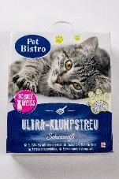 | Pet Bistro Ultra-Klumpstreu macskaalom | 6 liter | csomósodó | 265 Ft/liter | Kalcium-betonit | F: Müller Drogéria Magyarország Bt. | 11.31 | 13.58 | 21.68 | 15.53 | 21.13 | 22.55 | 20.12 | 0 | 125.9 | P | P | 1. nap > 2. nap |  | P | P | nem található | 0.50
2 | 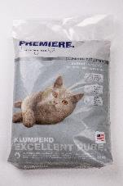 | Premiere Excellent Pure macskaalom | 12 kg | csomósodó | 608 Ft/kg | bentonit | _ | 11.03 | 10.92 | 22.91 | 15.62 | 20.99 | 23.01 | 21.25 | 0 | 125.7 | P | P | 1. nap > 2. nap |  | P | P | nem található | 0.09
3 | 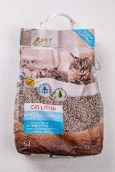 | Tesco Pet Specialist Natural Aroma macskaalom | 5 liter | csomósodó | 400 Ft/liter | Kiváló minőségű természetes anyag - bentonit | F: Tesco-Global Áruházak Zrt. H-2040 Budaörs Kinizsi út 1-3. | 12.78 | 13.06 | 22.46 | 14.80 | 20.38 | 20.29 | 20.22 | 0 | 124.0 | P | P | 1. nap > 2. nap |  | P | P | nem található | 0.94
4 | 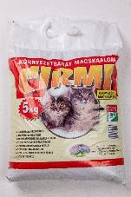 | Cirmi macskaalom | 5 kg | csomósodó | 269 Ft/kg | bentonit | F: Axis Bentonit Kft. 3252 Erdőkövesd | 11.73 | 10.04 | 22.91 | 15.07 | 19.93 | 21.99 | 19.41 | 0 | 121.1 | P | P | 1. nap > 2. nap |  | P | P | nem található | 1.03
5 | 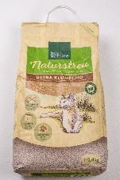 | Real Nature természetes macskaalom | 5,4 kg | csomósodó | 1333 Ft/kg | búzarost | Gy: MultiFit Tiernahrungs GmbH Westpreußenstr. 32-38 47809 Krefeld, Deutschland | 12.50 | 14.25 | 20.01 | 15.07 | 20.98 | 16.89 | 21.04 | 0 | 120.7 | P | P | 1. nap > 2. nap |  | P | P | nem található | 0.57
6 | 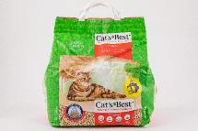 | Cat’s Best Original macskaalom | 4,3 kg | csomósodó | 420 Ft/kg | finomított aktív farostok | _ | 12.50 | 13.36 | 18.79 | 15.16 | 19.94 | 20.06 | 20.63 | 0 | 120.5 | P | P | 1. nap > 2. nap |  | P | P | nem található | 0.34
7 | 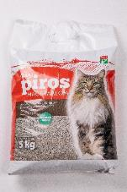 | CBA PIROS macskaalom | 5 kg | csomósodó | 146 Ft/kg | Környezetbarát, vegyszermentes ásványi anyagok keveréke | F: Axis Bentonit Kft. 3250 Pétervására | 11.66 | 9.74 | 22.35 | 14.34 | 19.06 | 21.99 | 20.02 | 0 | 119.2 | P | P | 1. nap > 2. nap |  | P | P | nem található | 1.24
8 | 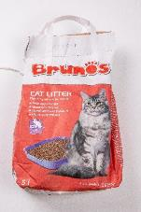 | Brunos illatmentes macskaalom | 5 liter | csomósodó | 215 Ft/liter | kiváló minőségű természetes anyag - bentonit | F: Tesco-Global Áruházak Zrt. H-2040 Budaörs Kinizsi út 1-3. | 12.29 | 12.62 | 22.02 | 12.04 | 18.48 | 21.31 | 19.51 | 0 | 118.3 | P | P | 1. nap > 2. nap |  | P | P | nem található | 0.70
9 | 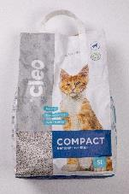 | Cleo Compact macskaalom ásványi bentonittal | 5 liter | csomósodó | 500 Ft/liter | kiváló minőségű természetes anyag - bentonite | Gy: Nutri Care Polska Sp. z o.o. ul. Twarda 44 00-893 Warszawa | 9.62 | 11.81 | 22.46 | 14.25 | 20.24 | 20.06 | 19.20 | 0 | 117.6 | P | P | 1. nap > 2. nap |  | P | P | nem található | 0.68
10 | 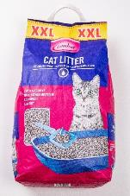 | Louisa Katzenstreu macskaalom | 10 liter | csomósodó | 160 Ft/liter | természetes bentonit | F: Penny Market Kft. | 12.08 | 13.14 | 22.91 | 13.69 | 20.22 | 16.55 | 18.69 | 0 | 117.3 | P | P | 1. nap > 2. nap |  | P | P | nem található | 1.67
11 | 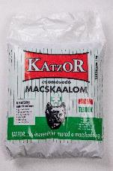 | Katzor macskaalom | 5 kg | csomósodó | 280 Ft/kg | hőkezelt, környezetbarát ásványi anyagból készült,bentonit tartalmú | F: Alom Trade Bt. 1151 Budapest, Székely Elek út 9. | 11.24 | 10.26 | 22.68 | 13.33 | 18.59 | 19.83 | 20.02 | 0 | 115.9 | P | P | 1. nap < 2. nap |  | P | P | nem található | 0.84
12 | 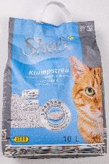 | SHAH macskaalom | 10 liter | csomósodó | 172 Ft/liter | Kiváló minőségű, természetes ásványi anyagokból készül | F: ALDI Magyarország Élelmiszer Bt. | 12.22 | 12.55 | 22.68 | 14.70 | 20.49 | 22.21 | 19.61 | 10 | 114.5 | P | P | 1. nap > 2. nap |  | P | P | kavics (3,96 g) | 0.52
12 | 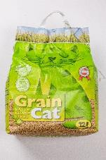 | Grain Cat macskaalom | 12 liter | csomósodó | 265 Ft/liter | növényi eredetű alapanyagokból | F: Müller Drogéria Magyarország Bt. | 8.78 | 13.73 | 20.90 | 13.23 | 19.53 | 17.68 | 20.63 | 0 | 114.5 | P | P | 1. nap < 2. nap |  | P | P | nem található | 0.38
13 | 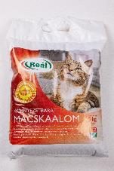 | Reál macskaalom | 5 kg | csomósodó | 140 Ft/kg | bentonit | F: Real Hungária Élelmiszer Kft. | 11.73 | 10.55 | 22.68 | 15.26 | 19.92 | 21.53 | 19.71 | 10 | 111.4 | P | P | 1. nap > 2. nap |  | P | P | néhány kavicsdarab | 0.81
14 | 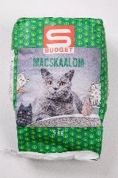 | S-Budget macskaalom | 5 kg | csomósodó | 120 Ft/kg | bentonit alapanyagú | F: SPAR Magyarország Kereskedelmi Kft. H-2060 Bicske | 10.68 | 8.86 | 22.46 | 12.41 | 17.10 | 17.57 | 19.10 | 0 | 108.2 | P | P | 1. nap > 2. nap |  | P | P | nem található | 2.86
15 | 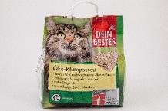 | Dein Bestes Öko macskaalom növényi rostokból | 3,6 kg | csomósodó | 310 Ft/kg | 100% növényi rostokból | F: dm-drogerie markt GmbH + Co KG Am dm-Platz 1, DE 76227 Karlsruhe | 11.73 | 13.80 | 19.90 | 12.87 | 18.73 | 10.77 | 20.33 | 0 | 108.1 | P | P | 1. nap > 2. nap |  | P | P | nem található | 1.09
16 | 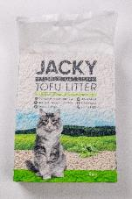 | Jacky Tofu macskaalom | 6 liter | csomósodó | 1060 Ft/liter | szójabab feldolgozása során keletkezett melléktermék, kukoricakeményítő, guargumi | F: Rodent Hungary Kft. 1139 Budapest Pap Károly u. 22/C. | 11.45 | 12.99 | 15.23 | 13.88 | 19.28 | 10.43 | 20.63 | 0 | 103.9 | P | P | 1. nap < 2. nap |  | P | P | nem található | 0.17
17 | 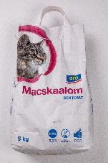 | Aro kőzet alapú macskaalom | 5 kg | csomósodó | 180 Ft/kg | bentonit | Gy: METRO Kereskedelmi Kft. | 11.03 | 11.81 | 22.68 | 13.33 | 20.15 | 13.03 | 18.39 | 10 | 100.4 | P | P | 1. nap < 2. nap |  | P | P | 1 db kődarab (0,64 g) | 2.49
18 | 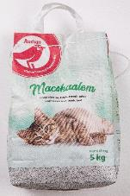 | Auchan Nívó macskaalom | 5 kg | csomósodó | 250 Ft/kg | bentonit | F: Auchan Magyarország Kft. | 11.59 | 12.33 | 21.68 | 11.12 | 17.77 | 9.18 | 18.59 | 10 | 92.3 | P | P | 1. nap > 2. nap |  | P | P | apró fadarabok (0,45 g) | 2.15
19 | 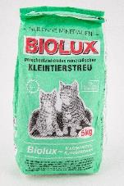 | Biolux macskaalom | 5 kg | csomósodó | 159 Ft/kg | komplex ásványi granulátum, zeolit | Gy: Geoproduct Gyógyító Ásványok Kft. 3909 Mád, Bartók Béla u. 2. | 9.34 | 9.45 | 21.57 | 12.04 | 16.97 | 10.43 | 18.49 | 10 | 88.3 | P | P | 1. nap > 2. nap |  | P | P | fadarabok (1,08 g) | 8.29
*Egérrel a cellára mutatva további információ jelenik meg.

Nem csomósodó macskaalom
 |  |  |  |  |  |  |  | KEDVELTSÉGI VIZSGÁLAT |  |  |  |  |  |  |  |  | HATÓSÁGI VIZSGÁLATOK
KEDVELTSÉGI RANGSOR | TERMÉK FOTÓ* | TERMÉK NEVE | KISZERELÉS (kg vagy liter) | TÍPUS | ÁR * (Ft/kg vagy Ft/liter) | ÖSSZETÉTEL | JELÖLÉSEN FELTÜNTETETT GYÁRTÓ/FORGALMAZÓ * | CSOMAGOLÁSON FELTÜNTETETT | CSOMAGOLÁS | SZAG | ÁLLOMÁNY | PORZÁS | CSOMÓSODÁS | SZENNYEZETTSÉG | LEVONT PONT AZ IDEGENANYAG- | ÖSSZESÍTETT | MIKROBIOLÓGIAI VIZSGÁLATOK |  |  |  |  |  | ANALITIKAI VIZSGÁLATOK
 |  |  |  |  |  |  |  | INFORMÁCIÓK |  |  |  | MINŐSÉGE |  |  | TARTALOM MIATT | PONTSZÁM | SALMONELLA SPP. (/25g) | ENTEROBAKTÉRIUM FERTŐZÉS ELŐTT (CFU/g) | ENTEROBAKTÉRIUM FERTŐZÉS UTÁN 1. NAP (CFU/ml) | ENTEROBAKTÉRIUM FERTŐZÉS UTÁN 2. NAP (CFU/ml) | PENÉSZGOMBA (CFU/g) | MIKROORGANIZMUSOK SZÁMA (CFU/g) | IDEGENANYAG-TARTALOM | PORTARTALOM %(m/m)
1 | 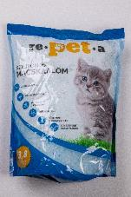 | Repeta macskaalom | 3,8 liter | nem csomósodó | 1053 Ft/liter | szilika | F: Tolnagro Állatgyógyászati Kft. 7100 Szekszárd, Rákóczi u. 142-146. | 12.43 | 10.48 | 22.68 | 12.50 | 19.80 | 19.04 | 20.43 | 0 | 117.4 | P | P | 1. nap > 2. nap |  | P | P | nem található | 0.31
2 | 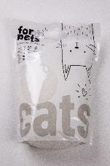 | Pepco for pets macskaalom | 3,6 liter | nem csomósodó | 431 Ft/liter | szilika | _ | 9.06 | 11.44 | 22.46 | 12.87 | 20.48 | 19.15 | 20.43 | 0 | 115.9 | P | P | 1. nap > 2. nap |  | P | P | nem található | 0.07
3 | 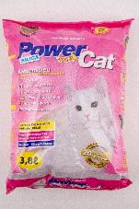 | Powercat macskaalom | 3,8 liter | nem csomósodó | 862 Ft/liter | szilika | F: Rodent Hungary Kft. 1139 Budapest Pap Károly u. 22/C. | 11.24 | 10.19 | 22.57 | 11.95 | 19.88 | 17.79 | 20.63 | 0 | 114.3 | P | P | 1. nap > 2. nap |  | P | P | nem található | 0.40
4 | 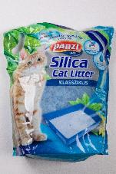 | Panzi szilika macskaalom | 3,4 kg | nem csomósodó | 1041 Ft/kg | szilika | F: Panzi-Pet Kft. 1152 Budapest, Városkapu u. 6. | 12.85 | 13.14 | 22.91 | 13.23 | 21.58 | 18.70 | 20.53 | 10 | 112.9 | P | P | 1. nap > 2. nap |  | P | P | vakolatdarabok elenyésző számban | 0.58
5 | 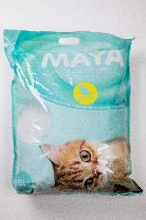 | Maya macskaalom | 16 liter | nem csomósodó | 925 Ft/liter | szilika | F: Kollmax Kft. 7622 Pécs, Nyírfa u 24/6. | 12.71 | 11.88 | 22.57 | 13.60 | 20.76 | 18.36 | 20.63 | 10 | 110.5 | P | P | 1. nap > 2. nap |  | P | P | 2 db gyöngy | 0.39
6 | 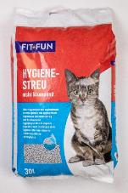 | Fit+fun Hygiene macskaalom | 30 liter | nem csomósodó | 123 Ft/liter | 100%-ban természetes ásványi anyagok | _ | 11.52 | 9.96 | 21.35 | 11.40 | 17.60 | 13.37 | 20.43 | 0 | 105.6 | P | P | 1. nap > 2. nap |  | P | P | nem található | 0.26
*Egérrel a cellára mutatva további információ jelenik meg.

